Sheet1
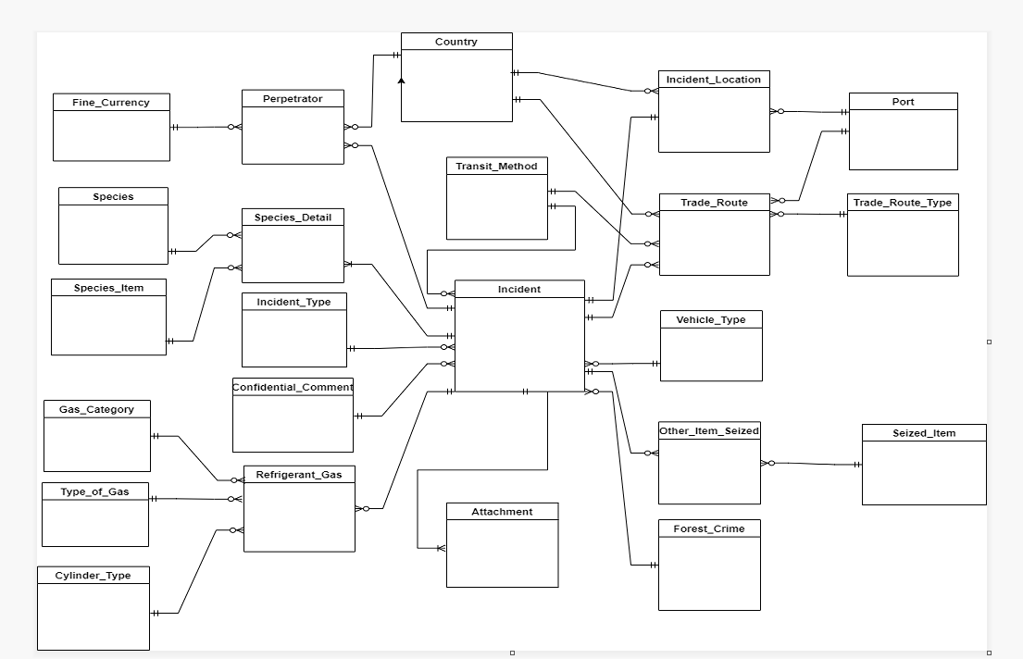
Identifying Relationships between tables

 | Incident | Incident_Location | Species_Detail | Trade_Route | Perpetrator | Other_Item_Seized | Refrigerant_Gas | Attachment | Incident_Type | Country | Transit_Method | Vehicle_Type | Confidential_Comment | Forest_Crime | Species | Species_Item | Trade_Route_Type | Port | Fine_Currency | Seized_Item | Gas_Category | Type_of_Gas | Cylinder_Type
Incident |  | I:I | 1:N | 0:N | 0:N | 0:N | 0:N | 1:N | I:I |  | I:I | I:I | I:I | I:I
Incident_Location | I:I |  |  |  |  |  |  |  |  | I:I |  |  |  |  |  |  |  | I:I
Species_Detail | I:I |  |  |  |  |  |  |  |  |  |  |  |  |  | I:I | I:I
Trade_Route | I:I |  |  |  |  |  |  |  |  | I:I | I:I |  |  |  |  |  | I:I | I:I
Perpetrator | I:I |  |  |  |  |  |  |  |  | I:I |  |  |  |  |  |  |  |  | I:I
Other_Item_Seized | I:I |  |  |  |  |  |  |  |  |  |  |  |  |  |  |  |  |  |  | I:I
Refrigerant_Gas | I:I |  |  |  |  |  |  |  |  |  |  |  |  |  |  |  |  |  |  |  | I:I | I:I | I:I
Attachment | I:I
Incident_Type | 0:N
Country |  | 0:N |  | 0:N | 0:N
Transit_Method | 0:N |  |  | 0:N
Vehicle_Type | 0:N
Confidential_Comment | 0:N
Forest_Crime | 0:N
Species |  |  | 0:N
Species_Item |  |  | 0:N
Trade_Route_Type |  |  |  | 0:N
Port |  | 0:N |  | 0:N
Fine_Currency |  |  |  |  | 0:N
Seized_Item |  |  |  |  |  | 0:N
Gas_Category |  |  |  |  |  |  | 0:N
Type_of_Gas |  |  |  |  |  |  | 0:N
Cylinder_Type |  |  |  |  |  |  | 0:N

Crow's Foot Diagram

